상품제안서
SIGG 지그 오리지널 알루미늄 워터 보틀 500ml | 상품코드: S37429

 |  |  |  |  |  |  | 02-713-8555 | www.synergygift.co.kr
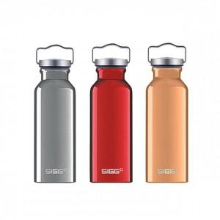 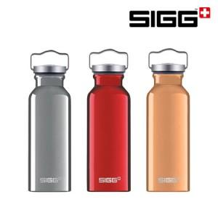

【상세/제작정보】

【인쇄/포장옵션】 | 실크 / 포장불가능

【공급단가】 | 수량 | 50~ | 100~ | 500~ | 1,000~ | 2,000~
*VAT별도 | 알루미늄 | 18,750원 | 18,450원 | 18,000원 | 17,550원 | 17,250원
 | 레드 | 18,750원 | 18,450원 | 18,000원 | 17,550원 | 17,250원
 | 쿠퍼 | 18,750원 | 18,450원 | 18,000원 | 17,550원 | 17,250원

【상품 URL】 | https://www.synergygift.co.kr:443/src/goods_detail.php?gdno=37429

